参考URL
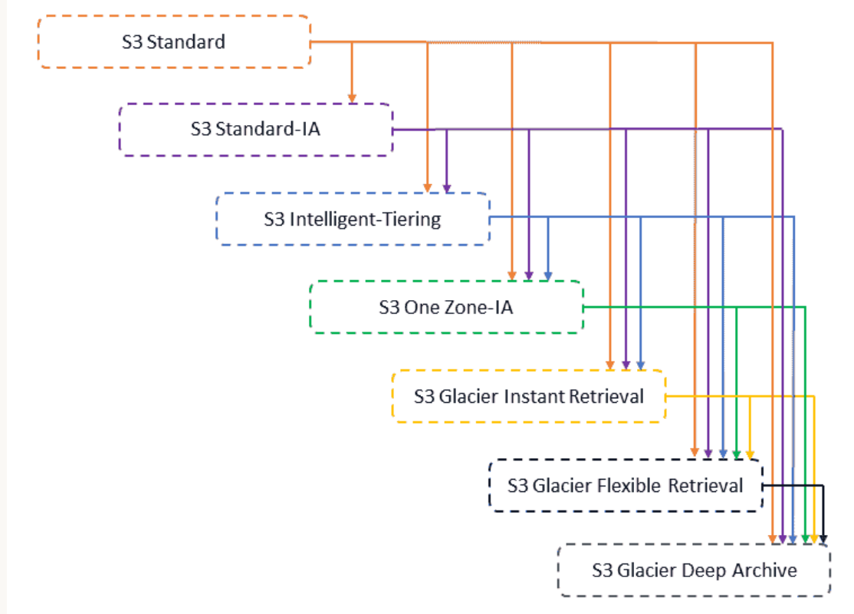
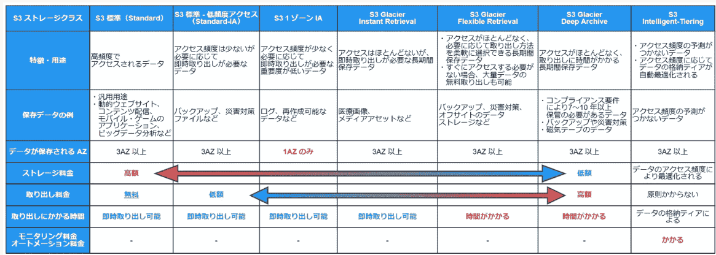
S3のGlacier全種類

S3 Glacier Instant Retrieval
https://aws.amazon.com/jp/s3/storage-classes/glacier/instant-retrieval/

